R6.7(案）
北部福祉センター行事予定 令和7年7月
日 | 月 | 火 | 水 | 木 | 金 | 土
 |  | 1 | 2 | 3 | 4 | 5
部屋利用申請
受付開始日
 |  | 10：００～11：３0 | 10：００～11：15 | 9：00～11：00 | １部10：00～10：45 | 9：3０～1１：３0
 |  | 太鼓サロン | 脳トレ体操講座⑦ | 園芸ボランティア | ２部11：00～11：45 | 女性のための マージャンサロン
 |  | 参加自由 | ※事前に申し込みした方 | 仲間募集中 | 和みのヨガサロン | 参加自由
すっきり・しゃっきり健康教室
サロンなどの内容についてお聞きになりたい場合は、北部福祉センター窓口までどうぞ。
 |  | 13：００～1６：３0
 |  | 健康マージャンサロン
 |  | 参加自由
6 | 7 | 8 | 9 | 10 | 11 | 12
 | 休館日 |  | 10：30～11：３0 | 9：00～11：00 |  | 9：3０～1１：３0
 |  |  | 誰でも座ってできるやさしい 棒びくす講座⑥ | 園芸ボランティア |  | 女性のための マージャンサロン
 |  |  | ※事前に申し込みをした人 | 仲間募集中 |  | 参加自由
すっきり・しゃっきり健康教室
 |  | 13：００～1６：３0 |  | 13：30～15：０0
 |  | 健康マージャンサロン |  | 編み物サロン
 |  | 参加自由 |  | 参加自由
13 | 14 | 15 | 16 | 17 | 18 | 19
 | 休館日 | 10：００～11：３0 |  | 9：00～11：00 | １部10：00～10：45 | 9：3０～1１：３0
 |  | 太鼓サロン 指導日 |  | 園芸ボランティア | ２部11：00～11：45 | 女性のための マージャンサロン
 |  | 参加自由 |  | 仲間募集中 | 和みのヨガサロン | 参加自由
すっきり・しゃっきり健康教室
 |  | 13：００～1６：３0 |  | 13：30～15：０0
 |  | 健康マージャンサロン |  | 絵手紙サロン
 |  | 参加自由 |  | 参加自由
20 | 21 | 22 | 23 | 24 | 25 | 26
 | 休館日 | 10：30～11：３0 | 10：００～11：３0 | 9：00～11：00 | 10：００～11：15 | 9：3０～1１：３0
 |  | 誰でも座ってできるやさしい 棒びくす講座⑦ | 脳トレピアノサロン | 園芸ボランティア | 脳トレ体操講座⑧ | 女性のための マージャンサロン
香り湯
 |  | ※事前に申し込みをした人 | 参加自由 | 仲間募集中 | ※事前に申し込みした方 | 参加自由
すっきり・しゃっきり
健康教室
 |  | 13：００～1６：３0 |  | 13：30～15：０0
 |  | 健康マージャンサロン |  | 編み物サロン
 |  | 参加自由 |  | 参加自由
27 | 28 | 29 | 30 | 31
★すっきり・しゃっきり健康教室★
（年齢別 ２部制です）
1部 午後２時～２時４５分（75歳以上）
2部 午後３時～３時４５分（概ね65歳～74歳）
 | 休館日 |  | 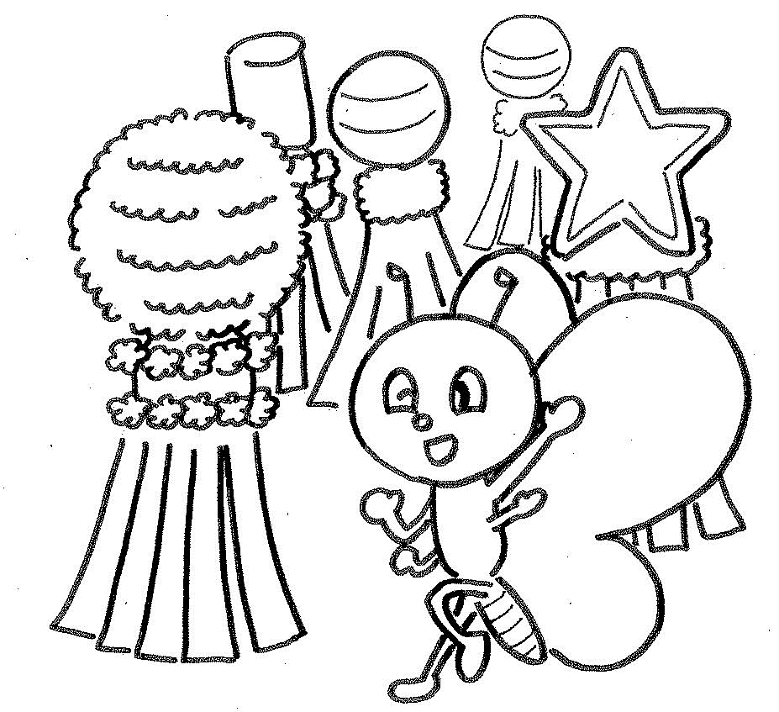 | 9：00～11：00
 |  |  |  | 園芸ボランティア
 |  |  |  | 仲間募集中
 |  | 13：００～1６：３0
 |  | 健康マージャンサロン
 |  | 参加自由

